常用分列
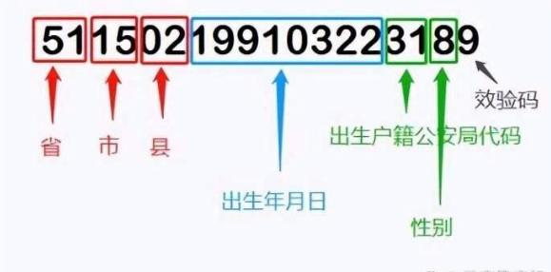
日期 | 身份证号码 | 出生年月日
2025-06-04 | 321324199812024566
2025-06-04 | 230521196806219714
2025.6.4 | 460106198310045139
2025-06-10 | 210214196402054534
2025-07-04 | 500233196703197561
20250604 | 640522196311105136
2025.06.14 | 640501198707026271
 | 15222419840811016X
 | 623026199007132632
 | 51140219890322602X
 | 610702198901248136
 | 451301196405143144
 | 350901196110184983
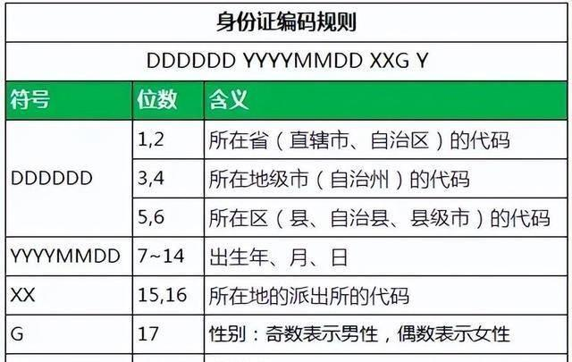
 | 513328196602082377
 | 410423199608211214
 | 654025199610121225
 | 532922199710187900
 | 410602198304209291
 | 441701196505275873
 | 140108199604144944
 | 341103196801241594
 | 150105198809163880
 | 430822196709049696
 | 130532199110207079
 | 140725199704021262
 | 37162519620608074X
 | 632222197807272833
 | 33078420000405614X
 | 500101196409168608
 | 13028319690615200X
 | 500116198510131563
 | 140521199001253853
 | 41132819820822756X
 | 370704199205214458
 | 610430199407228328
 | 230921197611260684
 | 220284198809053509
 | 141031198304188325
 | 640181199003109225
 | 441803198301180204
 | 34100419731112311X
 | 140881197508050776
 | 130130199309255073
 | 532901199408270728
 | 37162219700704790X
 | 130926198206210125
 | 65432519871111144X
 | 410782198808227773
 | 430482199410189131
 | 360722198803038446

